ERG 150
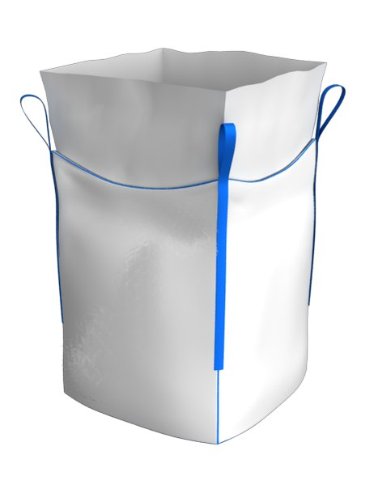
 | МКР габаритные размеры, количество слоев 2 юбка 85 см | ширина, см | высота, см | дно, см | петля, см
 |  | 90 | 65 | 90 | 20
 | ВИД рулона | Полотно - РПП 90 см - 150 гр\м2 |  |  | ППЛ беж 98см 58 гр\м2+15 гр\м2 лам

 | Наименование | параметры
 |  | ширина, см | длина, см | количество слоев, шт | повенрхностная плотность полотна | вес, гр
 | полотно | 90 | 245 | 2 | 0.015 | 661.5
 | дно | 90 | 65 | 4 | 0.015 | 351.0
 | стропа 2/3 | 5 | 126.7 | 4 | 0.35 | 177.3
ERG
 | усиление | 5 | 180 | 2 | 0.35 | 126.0
 | инф карман а 4 |  |  |  |  | 5.0
 | нить на пошив |  | 938 |  | 0.077 | 72.2
 | юбка | 88 | 365 | 1 | 0.0073 | 234.5
 | узкая лента | 1 | 130 | 1 | 0.05 | 6.5
 | итого, вес |  |  |  |  | 1634.0

 | обычное плотно
2 слоя

ERG 150 с вкл
 | МКР габаритные размеры, количество слоев 2 юбка 85 см | ширина, см | высота, см | дно, см | петля, см
 |  | 90 | 65 | 90 | 20
 | ВИД рулона | Полотно - РПП 90 см - 150 гр\м2 |  |  | ППЛ беж 98см 58 гр\м2+15 гр\м2 лам

 | Наименование | параметры
 |  | ширина, см | длина, см | количество слоев, шт | повенрхностная плотность полотна |  | вес, гр
 | полотно | 90 | 245 | 2 | 0.015 |  | 661.5
 | дно | 90 | 65 | 4 | 0.015 |  | 351.0
 | стропа 2/3 | 5 | 126.7 | 4 | 0.35 |  | 177.3
ERG
 | усиление | 5 | 180 | 2 | 0.35 |  | 126.0
 | инф карман а 4 |  |  |  |  |  | 5.0
 | нить на пошив |  | 938 |  | 0.077 |  | 72.2
 | юбка | 88 | 365 | 1 | 0.0073 |  | 234.5
 | вкладыш | 173 | 241 | 2 | 0.007 | 0.95 | 554.5
 | узкая лента | 1 | 130 | 1 | 0.05 |  | 6.5
 | итого, вес |  |  |  |  |  | 2188.6

 | обычное плотно
2 слоя

ERG 170
 | МКР габаритные размеры, количество слоев 2 юбка 85 см | ширина, см | высота, см | дно, см | петля, см
 |  | 90 | 65 | 90 | 20
 | ВИД рулона | Полотно - РПП 90 см - 170 гр\м2 |  |  | ППЛ беж 98см 58 гр\м2+15 гр\м2 лам

 | Наименование | параметры
 |  | ширина, см | длина, см | количество слоев, шт | повенрхностная плотность полотна | вес, гр
 | полотно | 90 | 245 | 2 | 0.017 | 749.7
 | дно | 90 | 65 | 4 | 0.017 | 397.8
 | стропа 2/3 | 5 | 126.7 | 4 | 0.35 | 177.3
ERG
 | усиление | 5 | 180 | 2 | 0.35 | 126.0
 | инф карман а 4 |  |  |  |  | 5.0
 | нить на пошив |  | 938 |  | 0.077 | 72.2
 | юбка | 88 | 365 | 1 | 0.0073 | 234.5
 | узкая лента | 1 | 130 | 1 | 0.05 | 6.5
 | итого, вес |  |  |  |  | 1769.0

 | обычное плотно
2 слоя

